Capa
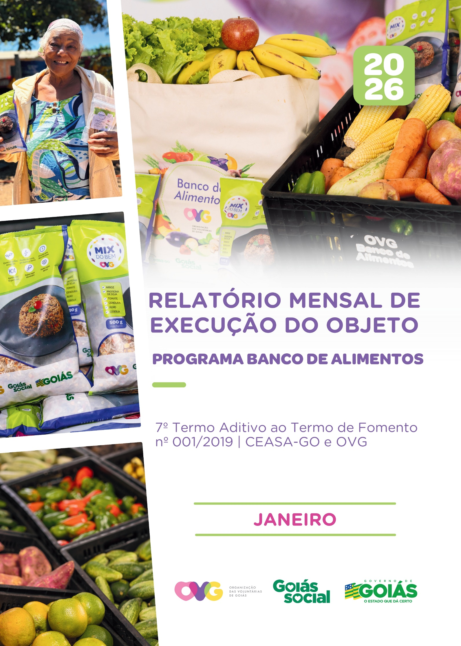

Relatório Sintético
ORGANIZAÇÃO DAS VOLUNTÁRIAS DE GOIÁS
7º TERMO ADITIVO AO TERMO DE FOMENTO Nº 001/2019 - CEASA/OVG
RELATÓRIO GERENCIAL MENSAL DE EXECUÇÃO
BANCO DE ALIMENTOS
PROTEÇÃO SOCIAL ÀS FAMÍLIAS E INDIVÍDUOS EM SITUAÇÃO DE VULNERABILIDADE SOCIAL
MÊS DE REFERÊNCIA: JANEIRO / 2026
PROTEÇÃO SOCIAL BÁSICA - BANCO DE ALIMENTOS
UNIDADE EXECUTORA | ESPECIFICAÇÃO |  | METAS FÍSICAS
 |  |  | Realizadas
BANCO DE ALIMENTOS | Número de entidades cadastradas |  | 3
 | Número de indivíduos/famílias cadastrados |  | 67
 | Número de entidades atendidas |  | 78
 | Número de indivíduos/famílias atendidos |  | 3,078
 | Total de alimentos doados (KG) |  | 105,364.50
 | Total de doadores cadastrados |  | 0
 | Total de alimentos coletados/arrecadados (KG) |  | 105,311.50
 | Bairros de Goiânia atendidos |  | 39
 | Municípios atendidos (além de Goiânia) |  | 14
 | Distribuição |  | Diária (exceto domingos e feriados)

Plano de Ação
Causa: O Programa está sendo executado com base no Plano de Trabalho, com o desenvolvimento de atividades de coleta, seleção e distribuição de alimentos para entidades sociais e famílias em situação de vulnerabilidade e insegurança alimentar, superando a descrição do item "9. Metas", que prevê a entrega de, no mínimo, 60.000 kg de alimentos in natura (9.2) e atender, no mínimo, 1.500 famílias e 40 entidades por mês (9.3).
Medidas implementadas/a implementar: Como as atividades estão sendo desenvolvidas conforme previsto no Plano de Trabalho, não há medidas saneadoras a serem implementadas.
Prazo para tratar a causa: Não há prazo.
Ações Desenvolvidas
O Programa segue recebendo novos cadastramentos, sendo o de famílias realizado presencialmente e o de entidades sociais, por meio do site da OVG (www.ovg.org.br), com validação efetuada pela equipe de Serviço Social. Todas as ações desenvolvidas têm como objetivo apoiar e fortalecer a rede socioassistencial.
Em consonância com sua missão institucional, promoção da dignidade humana e da segurança alimentar e nutricional, o Banco de Alimentos, com o apoio da equipe de Segurança Interna da CEASA, realiza o mapeamento e o acolhimento de famílias em situação de vulnerabilidade social que recorrem aos contêineres de resíduos em busca de alimentos impróprios para o consumo. Após a identificação, as famílias são encaminhadas para atendimento com assistente social, que realiza escuta qualificada, avalia as demandas apresentadas e efetiva os encaminhamentos necessários à rede socioassistencial. Para além da distribuição regular de alimentos, a iniciativa fortalece a promoção da segurança alimentar e nutricional por meio de atendimento humanizado.
No âmbito de sua atuação constante na CEASA, o Banco de Alimentos desenvolve rotina sistemática de busca ativa para captação de gêneros alimentícios, destinados tanto à doação in natura quanto ao processamento. O volume arrecadado apresenta variações em função da sazonalidade dos produtos, das oscilações de preços e das condições climáticas. No período, foram distribuídos 105.364,50 kg de alimentos in natura a famílias em situação de vulnerabilidade social e a entidades socioassistenciais. Adicionalmente, foram concedidos 22.607 benefícios provenientes do processamento de alimentos, por meio da produção de itens como o Mix do Bem e frutas desidratadas. A iniciativa reafirma o compromisso institucional com a sustentabilidade, a redução do desperdício e a promoção da segurança alimentar e nutricional, assegurando o aproveitamento integral dos alimentos e ampliando o acesso a uma alimentação adequada.
No dia 09 de janeiro, o Banco de Alimentos participou de ação social com a entrega de 770 unidades do Mix do Bem. A atividade foi realizada pelas equipes do Goiás Social, em parceria com o Tribunal de Justiça do Estado de Goiás, no bairro Vale do Sol, em Aparecida de Goiânia, com o objetivo de ofertar apoio direto às famílias da região. A iniciativa integrou a Ação Social da Comissão de Soluções Fundiárias, assegurando a distribuição de itens de apoio e uso cotidiano, como filtros de barro, cadeiras de rodas, muletas, brinquedos, entre outros materiais necessários ao atendimento das demandas da população beneficiada.
No dia 15 de janeiro, foi dada continuidade à entrega de cestas de hortifrútis provenientes da agricultura familiar. A ação tem como objetivo promover o acesso à alimentação adequada e saudável aos beneficiários do Programa Universitário do Bem (ProBem), aliada ao fortalecimento da agricultura familiar no estado, por meio do estímulo à comercialização de sua produção. Na ocasião, foram distribuídas 73 cestas de hortifrútis (totalizando 730 kg), além de 730 unidades de Mix do Bem, contribuindo para a segurança alimentar e nutricional dos atendidos.
No dia 29 de janeiro, a Gerência do Banco de Alimentos, representada pela gerente e pelo coordenador, em conjunto com a equipe da Gerência de Negócios e Captação de Recursos da OVG, esteve na CEASA em ação de reconhecimento aos parceiros doadores do Programa. Na ocasião, foram entregues brindes institucionais como forma de agradecimento e valorização da parceria, em reconhecimento ao apoio contínuo às ações desenvolvidas pelo Banco de Alimentos.
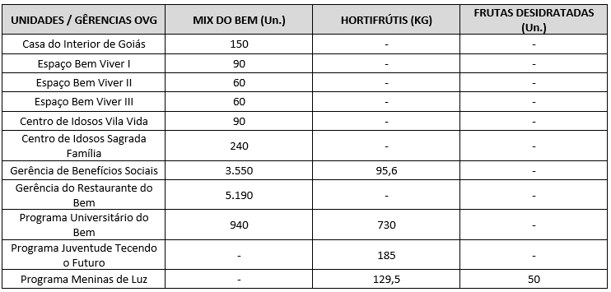 Após as capacitações sobre o Mix do Bem nas unidades e programas da OVG, neste mês foram realizados os seguintes atendimentos:
Goiânia, janeiro de 2026.
Marília Araújo Silva |  | Luís Maurício Bessa Scartezini
Gerente do Banco de Alimentos |  | Gerente de Planejamento
Roberta Wendorf de Carvalho |  | Janine Almeida Silva Zaiden
Diretora de Unidades Socioassistenciais |  | Diretora de Planejamento e Gestão
Jarmund Nasser Junior |  | Adryanna Leonor Melo de Oliveira Caiado
Diretor Administrativo e Financeiro |  | Diretora Geral

Relatório Analítico
ORGANIZAÇÃO DAS VOLUNTÁRIAS DE GOIÁS
7º TERMO ADITIVO AO TERMO DE FOMENTO Nº 001/2019 - CEASA/OVG
RELATÓRIO ANALÍTICO: OPERACIONAL E METAS
BANCO DE ALIMENTOS
PROTEÇÃO SOCIAL ÀS FAMÍLIAS E INDIVÍDUOS EM SITUAÇÃO DE VULNERABILIDADE SOCIAL
REFERÊNCIA: JANEIRO / 2026
PROTEÇÃO SOCIAL BÁSICA
OPERACIONALIZAÇÃO DAS AÇÕES DE PROTEÇÃO SOCIAL
Item Meta TF: 15.1 / Item Meta PT: 9.9.1
1. ATENDIMENTOS/MÊS |  |  | JUL/2019 A DEZ/2025 | JAN | FEV | MAR | ABR | MAI | JUN | JUL | TOTAL SEM REPETIÇÃO
Número de entidades atendidas |  | RZ | 414 | 78 | 0 | 0 | 0 | 0 | 0 | 0 | 417
Número de indivíduos/famílias atendidos |  | RZ | 8,290 | 3,078 | 0 | 0 | 0 | 0 | 0 | 0 | 8,357

Item Meta TF: 15.1 / Item Meta PT: 9.9.2
2. CADASTRAMENTOS/MÊS |  |  | JUL/2019 A JUL/2025 | JAN | FEV | MAR | ABR | MAI | JUN | JUL | TOTAL
Novas entidades cadastradas com recebimento regular |  | RZ | 344 | 3 |  |  |  |  |  |  | 347
Novas entidades cadastradas para o Programa Aquisição de Alimentos Estadual (PAA) |  | RZ | 267 | 0 |  |  |  |  |  |  | 267
Novos indivíduos/famílias cadastrados |  | RZ | 7,542 | 67 |  |  |  |  |  |  | 7,609

Item Meta TF: 15.3 / Item Meta PT: 9.9.3
3. VOLUME DE DOAÇÕES (KG)/MÊS |  |  | JUL/2019 A DEZ/2025 | JAN | FEV | MAR | ABR | MAI | JUN | JUL | TOTAL
Quantidade de alimentos coletados/arrecadados |  | RZ | 9,101,078.57 | 105,311.50 | 0.00 | 0.00 | 0.00 | 0.00 | 0.00 | 0.00 | 9,206,390.07
Quantidade de alimentos doados para famílias e entidades sociais |  | RZ | 8,846,615.98 | 105,364.50 | 0.00 | 0.00 | 0.00 | 0.00 | 0.00 | 0.00 | 8,951,980.48
Quantidade de alimentos destinados a instituições para alimentação animal |  | RZ | 206,072.02 | 1,200.00 | 0.00 | 0.00 | 0.00 | 0.00 | 0.00 | 0.00 | 207,272.02
Quantidade de alimentos selecionados para processamentos |  | RZ | 73,858.85 | 397.00 | 0.00 | 0.00 | 0.00 | 0.00 | 0.00 | 0.00 | 74,255.85
Estoque |  | RZ | 48,959.93 | 450.00 | 0.00 | 0.00 | 0.00 | 0.00 | 0.00 | 0.00 | 49,409.93
OBS.: Sempre que ficarem alimentos arrecadados em um mês para serem entregues no primeiro dia útil do mês seguinte, haverá registro na linha "ESTOQUE".
OBS.: O total de "alimentos coletados/arrecadados" é menor que a soma de "alimentos doados para famílias e entidades sociais", "alimentos destinados a instituições para alimentação animal" e "alimentos selecionados para processamentos" devido à aquisição, nos meses de junho, julho e agosto de 2020, de cestas de frutas e hortaliças da Cooperativa Mista dos Produtores de Hortifrutigranjeiros do Estado de Goiás (COMPHEGO) para serem entregues às famílias pela situação de emergência em razão da pandemia do Coronavírus. Diante disso, nesses meses, o volume de alimentos doados foi maior que a quantidade de alimentos coletados/arrecadados.

Item Meta TF: Não Possui / Item Meta PT: 9.9.5
4. AÇÕES SOCIAIS |  |  | JUL/2019 A DEZ/2025 | JAN | FEV | MAR | ABR | MAI | JUN | JUL | TOTAL
Número de entidades que participaram |  | RZ | 2,095 | 0 |  |  |  |  |  |  | 2,095
Número de indivíduos/famílias que participaram |  | RZ | 5,218 | 200 |  |  |  |  |  |  | 5,418
5. DISTRIBUIÇÃO DE ALIMENTOS POR INSTITUIÇÃO / ENTIDADE E FAMÍLIA (KG)
Item Meta TF: 15.3 / Item Meta PT: 9.9.3
Bairros de Goiânia | Instituição / Entidade ATENDIDA EM GOIÂNIA |  | JUL/2019 A DEZ/2025 | JAN | FEV | MAR | ABR | MAI | JUN | JUL | TOTAL
Santa Genoveva | Assembleia de Deus Aliança | RZ | 13,084.70 | 0.00 |  |  |  |  |  |  | 13,084.70
Bairro Goiá 2 | Assembleia de Deus Esperança | RZ | 20,489.86 | 0.00 |  |  |  |  |  |  | 20,489.86
Jardim Itaipu | Associação Desportiva Jardim Caravelas - ADEJAC | RZ | 6,596.20 | 0.00 |  |  |  |  |  |  | 6,596.20
 | Grupo Ecológico Ambiental Nacional Comando Pantera | RZ | 2,226.80 | 0.00 |  |  |  |  |  |  | 2,226.80
Jardim Guanabara | Assembleia de Deus Yeshua | RZ | 15,418.91 | 0.00 |  |  |  |  |  |  | 15,418.91
 | Centro de Recuperação Vida Nova | RZ | 58,604.14 | 302.10 |  |  |  |  |  |  | 58,906.24
 | Banco de Alimentos Mesa Brasil - SESC | RZ | 10,078.10 | 0.00 |  |  |  |  |  |  | 10,078.10
Jardim Guanabara I | CMEI Jardim Guanabara I - Conselho Gestor Construindo Cidadãos | RZ | 3,701.74 | 0.00 |  |  |  |  |  |  | 3,701.74
 | Instituto de Especialidades Conceito | RZ | 5,450.23 | 0.00 |  |  |  |  |  |  | 5,450.23
Jardim Guanabara II | Instituto de Apoio a Crianças e Adolescentes Casa do Pão | RZ | 225.00 | 0.00 |  |  |  |  |  |  | 225.00
 | Sociedade Renascer | RZ | 2,118.98 | 0.00 |  |  |  |  |  |  | 2,118.98
Jardim Guanabara III | CMEI Guanabara lll | RZ | 4,082.04 | 0.00 |  |  |  |  |  |  | 4,082.04
 | Comunidade Espirita Trabalho, Amor e FÉ - CETAF | RZ | 71,335.29 | 832.10 |  |  |  |  |  |  | 72,167.39
Jardim Vila Rica | Fraternidade Espírita Luz e Caridade | RZ | 3,978.20 | 675.60 |  |  |  |  |  |  | 4,653.80
Vila Montecelli | Associação Ambiental pela Vida e Sustentabilidade Social | RZ | 5,490.99 | 0.00 |  |  |  |  |  |  | 5,490.99
Residencial Vale dos Sonhos | Associação Beneficente do Residencial Vale dos Sonhos | RZ | 38,162.13 | 0.00 |  |  |  |  |  |  | 38,162.13
 | Igreja Batista Vale dos Sonhos | RZ | 12,972.24 | 0.00 |  |  |  |  |  |  | 12,972.24
 | Igreja Assembleia de Deus Ministério Vale dos Sonhos | RZ | 1,365.00 | 0.00 |  |  |  |  |  |  | 1,365.00
Residencial São Leopoldo | Associação Benefeciente Missões Compaixão | RZ | 2,200.40 | 0.00 |  |  |  |  |  |  | 2,200.40
Campinas | Ekklesia Igreja Cristã Inclusiva | RZ | 97.00 | 0.00 |  |  |  |  |  |  | 97.00
 | Associação Beneficente Metamorfose | RZ | 117,561.00 | 0.00 |  |  |  |  |  |  | 117,561.00
Chácara do Governador | Associação dos Idosos do Grupo Renascer da Chácara do Governador | RZ | 59.70 | 0.00 |  |  |  |  |  |  | 59.70
...
Item Meta TF: 15.4 / Item Meta PT: 9.9.4
Willia Alvez da Costa |  | RZ | 14,727.34 | 0.00
William Alves Coutrim |  | RZ | 1,723.80 | 0.00
Willian Rose de Araújo |  | RZ | 10,077.10 | 0.00
Yan Alencar Silva |  | RZ | 377.60 | 0.00
SUB-TOTAL ARRECADAÇÕES PERMISSIONÁRIOS E PRODUTORES (KG) |  | RZ | 2,073,489.35 | 31,130.20 | 0.00 | 0.00
TOTAL ARRECADAÇÕES (KG) |  | RZ | 9,101,078.57 | 105,311.50 | 0.00 | 0.00
7. DESCRITIVO DAS DEMAIS ATIVIDADES
Item Meta TF: - / Item Meta PT: 9.9
Atividades relevantes por área técnica e/ou geral desenvolvidas na unidade (conforme Plano de Trabalho):
7.1 O recadastramento das entidades sociais atendidas segue em andamento. Conforme a Resolução OVG n° 002/2019, "as instituições deverão realizar a atualização de cadastro anualmente". Para garantir o cumprimento dessa exigência, a equipe da Gerência do Banco de Alimentos (GBA) está realizando visitas técnicas às entidades sociais, conforme as diretrizes da Resolução.
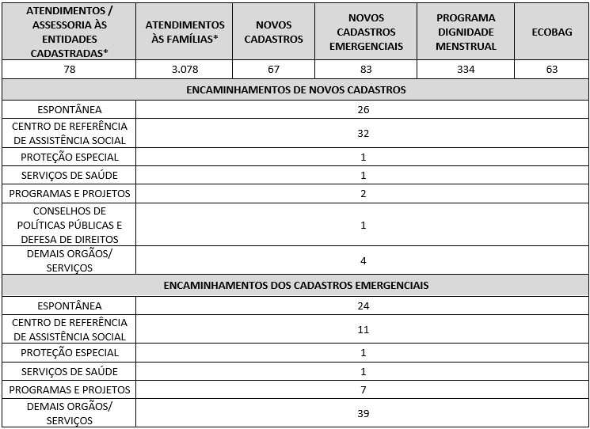 7.2 O Serviço Social realizou neste mês:
Destacamos que a prioridade é atender a todos que procuram e se enquadram nos critérios do Programa Banco de Alimentos. Assim, as cestas para as famílias sofrem variação em quantidade (padrão de 15-20 kg), conforme os alimentos que são coletados na CEASA. Neste sentido, sempre que temos a diminuição ou aumento da coleta, a quantidade de alimentos da cesta sofre a mesma oscilação, mantendo a quantidade mínima para atender a necessidade nutricional das famílias. Além disso, os alimentos in natura são complementados com a entrega de kits de Mix do Bem e frutas desidratadas. O mesmo protocolo é seguido para as entidades sociais, o volume de alimento doado aumenta ou diminui conforme a coleta realizada. Também são entregues benefícios eventuais, conforme a necessidade identificada:
7.3 Foram realizadas ações coletivas voltadas ao bem-estar, promovendo cuidados aos beneficiários.
7.4 Em parceria com a Gerência de Voluntariado e Parcerias Sociais (GVPS), o Banco de Alimentos contou com o apoio de voluntários nas atividades rotineiras da unidade, contribuindo para o fortalecimento da execução das ações e para a promoção do engajamento social.
Impactos das atividades desenvolvidas (conforme Plano de Trabalho):
7.1 A integração do Sistema de Gestão Integrada (SGI) possibilitou o recadastramento on-line, otimizando o controle das informações das entidades sociais e eliminando o uso de papel, o que contribui para a sustentabilidade ambiental. Em funcionamento desde novembro de 2022, o SGI tem qualificado os processos de cadastro, monitoramento e acompanhamento das entidades atendidas, independente da unidade executora das atividades. O cadastro de famílias ocorre de forma contínua, de segunda a sexta-feira, com retirada semanal de alimentos em dias pré-definidos.
7.2 Entre as ações desenvolvidas pelo Banco de Alimentos, destaca-se a realização de busca ativa de famílias em situação de vulnerabilidade social que recorrem aos contêineres da CEASA, com a oferta de orientação e apoio, visando assegurar o acesso a alimentos adequados e promover a segurança alimentar e nutricional. As famílias identificadas passam por atendimento e avaliação social, com os devidos encaminhamentos à rede socioassistencial, conforme as demandas apresentadas. O Serviço Social desenvolve articulação intersetorial contínua, visando garantir o acesso a serviços públicos e a ampliação do exercício de direitos. Dessa forma, as assistentes sociais da OVG reafirmam o compromisso institucional com a redução das desigualdades e o fortalecimento da proteção social às populações em situação de vulnerabilidade.
7.3 Ações e Atividades Coletivas de Bem-estar Social com as Famílias: No mês de janeiro, foram desenvolvidas ações em alusão à campanha Janeiro Branco, com foco na promoção e valorização da saúde mental. A temática trabalhada - “um convite à reflexão, ao diálogo e ao cuidado com a saúde mental no dia a dia” - orientou as atividades realizadas. A ação contemplou todos os beneficiários presentes, tanto os já cadastrados quanto aqueles em primeiro atendimento, sendo realizado o acolhimento e a distribuição de materiais informativos da Rede de Atenção Psicossocial de Goiânia. A iniciativa reforça a integração das ações socioassistenciais com a rede de serviços, contribuindo para a ampliação do acesso à informação e ao cuidado em saúde mental.
7.4 Em continuidade à parceria com a Gerência de Voluntariado e Parcerias Sociais (GVPS), o Banco de Alimentos recebeu voluntários para apoio às suas atividades operacionais. A iniciativa visa fortalecer e fomentar a rede de voluntariado, promovendo a participação cidadã nas ações de garantia do acesso à alimentação adequada e segura. No mês de janeiro, quatro voluntários atuaram no empacotamento do Mix do Bem e de frutas desidratadas, na organização dos kits de hortifrútis e na triagem de frutas, verduras e legumes destinados às entidades socioassistenciais cadastradas.
7.5 No dia 06 de janeiro, a empresa Cargill realizou a doação de gêneros alimentícios ao Banco de Alimentos, totalizando 43 caixas de óleo de girassol, 13 caixas de óleo de milho, 12 caixas de óleo de algodão, 1 caixa de maionese e 1 caixa de azeite. Os itens arrecadados foram destinados às entidades socioassistenciais cadastradas na Gerência do Banco de Alimentos, contribuindo para o fortalecimento das ações de segurança alimentar e nutricional.
7.6 No dia 22 de janeiro, a gerente do Banco de Alimentos da OVG participou de reunião do CONSEA Goiânia, na qual foram discutidos temas estratégicos relacionados à política de segurança alimentar e nutricional no município. Entre os assuntos em pauta, destacaram-se a execução do Programa de Aquisição de Alimentos (PAA) em Goiânia e a reforma do Banco de Alimentos Municipal.
...

Anexo Fotos
FOTOS - JANEIRO 2026
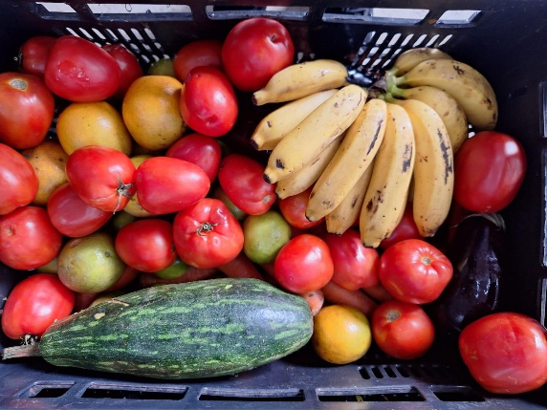
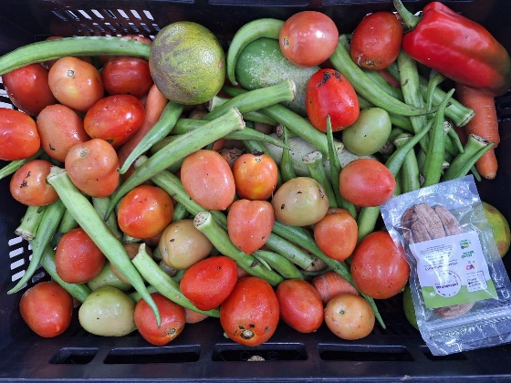
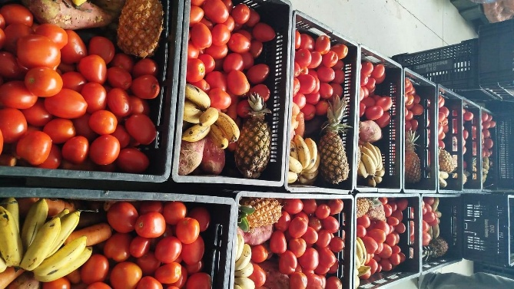

 | Distribuição de alimentos para as Famílias.
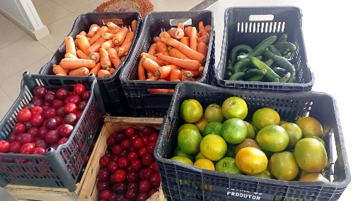
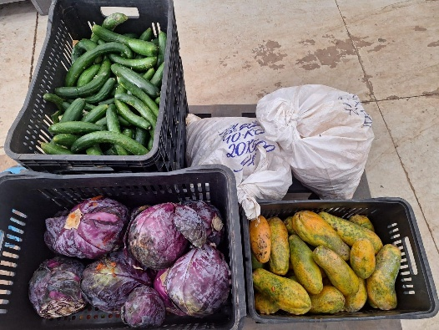
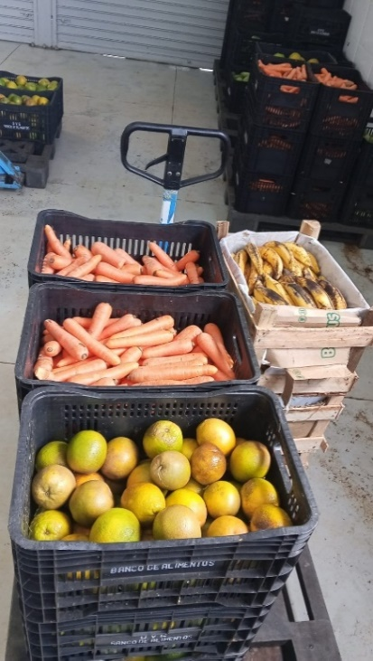

 | Distribuição de alimentos para as Entidades Sociais.
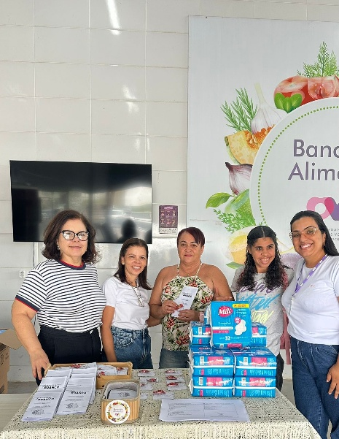
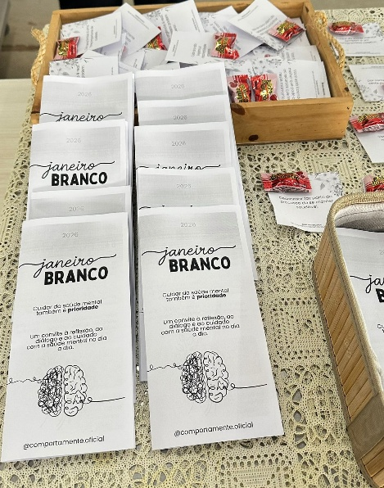
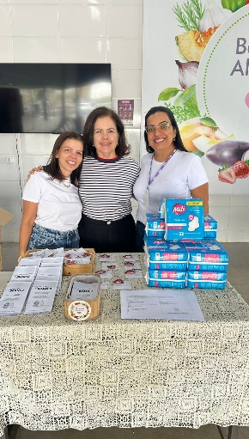

 | Ação socioeducativa voltada às famílias, em alusão à campanha Janeiro Branco, com foco na promoção da saúde mental, por meio de orientações e distribuição de materiais informativos.

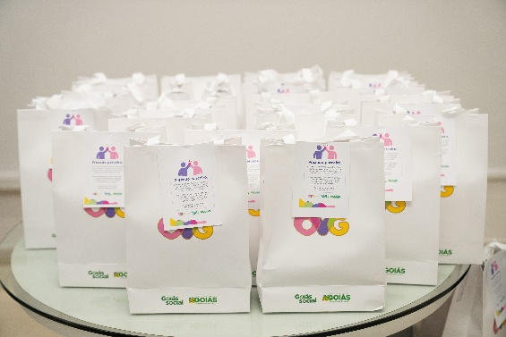
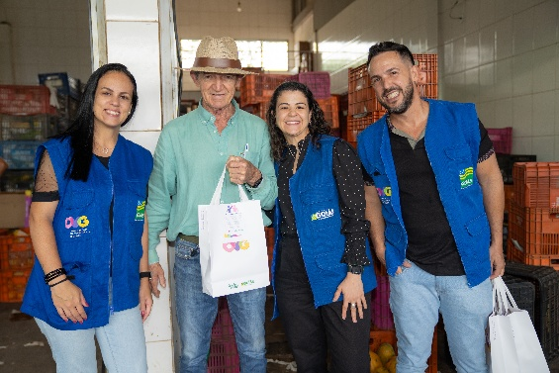
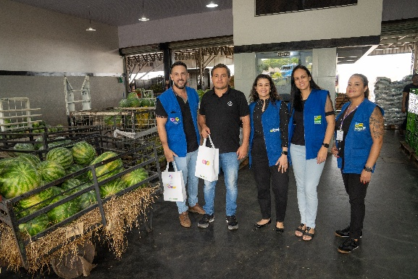

 | Ação de reconhecimento e valorização das parcerias que contribuem para a execução e continuidade das atividades do Banco de Alimentos, realizada na CEASA.

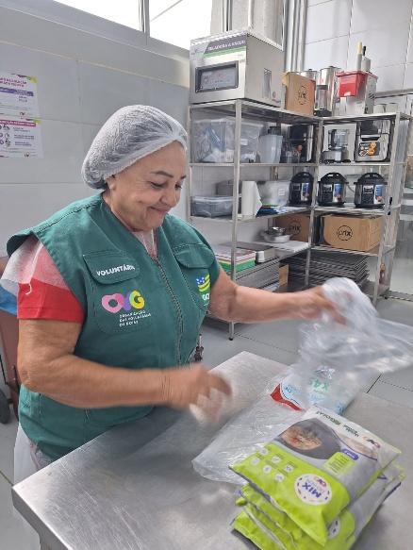
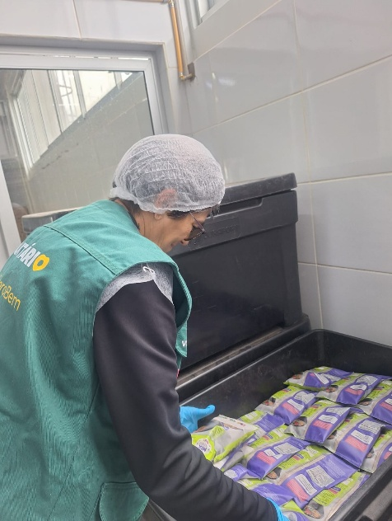

 | Voluntárias no apoio às atividades de empacotamento de alimentos.

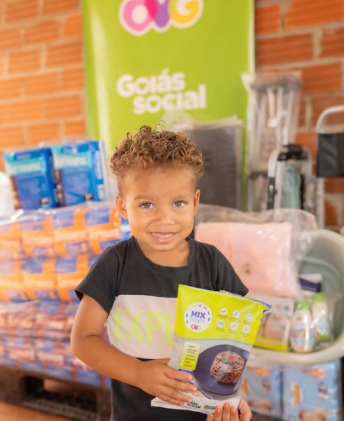
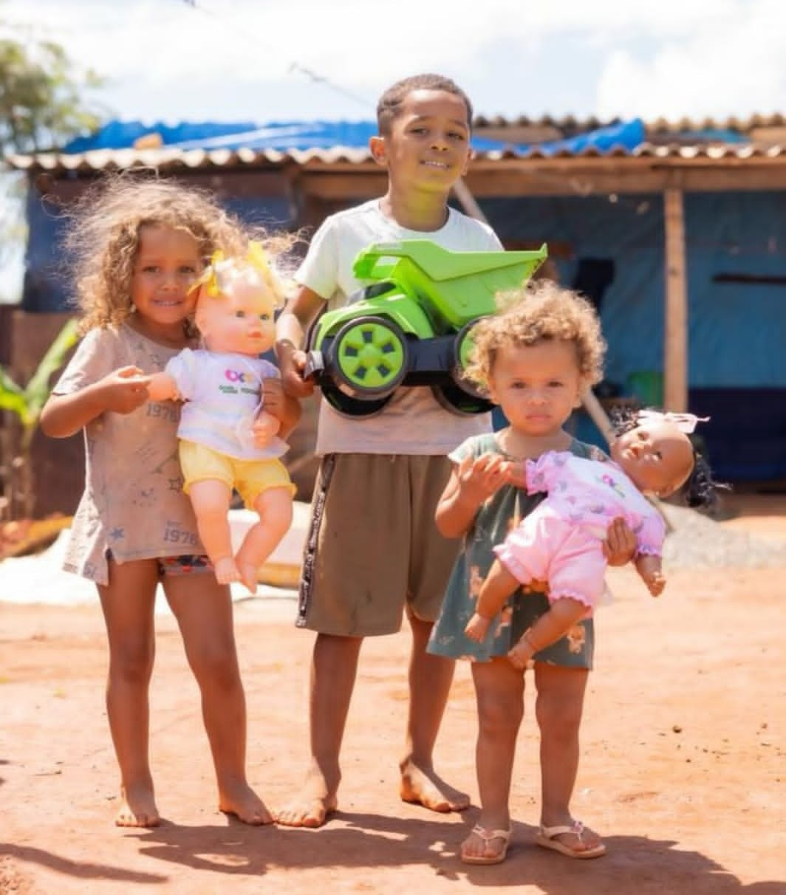

 | Participação em ação realizada pelo Goiás Social no bairro Vale do Sol, em Aparecida de Goiânia, em parceria com o Tribunal de Justiça do Estado de Goiás, com atendimento às famílias em situação de vulnerabilidade social.

